【様式1】記入シート
こども（親子可）たちが楽しめ、学べ、体験できる県内各地の子育てやこどもに関わる活動を展開している NPOなどの営利を目的としない情報を募集します。 |  |  |  |  |  |  | → | ※中止や延期、休館等になることもあるということは「わいわいくじら」紙面全体として掲載します。

※ | 校了までのご担当者さま以外の、確認(決裁)等が必要な場合は、 送信前の、入力された記入シートで事前に確認（稟議）等を済ませてください。（校正での変更はお受けできません。） |  |  |  |  |  |  | 二次元バーコードの掲載を希望される場合は、記入シートを作成前に担当：又川までお問合せください。
■ | ３月２０日（金祝）～６月末までに開催されるNPO等の営利を目的としない情報を募集します！ ただし、申込〆切日がある場合は、〆切日が３月２０日（金祝）以降のものです。 |  |  |  |  |  | → | ※初めて掲載を希望されるの場合も、事前に担当：又川までご連絡ください。 ↓ ホームページでダウンロード 初めて(または久しぶりに)掲載を希望される方は、運営協議会に諮るための団体情報（入力用Word）【様式2】も添付の上、 １月２２日（木）17：00〆切厳守です。
■ | 人気の催しは、受付開始日を３月２０日（金祝）以降に設定願います。
■ | 情報受付期間：１月９日(金)～１月２３日(金) ※初めての場合は、１月２２日(木)17：00厳守 |  |  |  |  |  | →

★もう一度、間違いがないかご確認の上、送信してください！！ |  |  |  | ★送り先 E-mail ： waiwai@shiminkaigi.org |  |  | → | セルの「書式設定」や「列の幅」、「行の高さ」などは変更しないでください。 ご入力後、エクセルファイルのままメールに添付してお送りください。【件名】わいわいくじら掲載希望 記入シートの入力内容は、みなさまで推敲済みのものをお送りください。（校正での変更はお受けできません。） 校了までのご担当者さま以外の、確認(決裁等)が必要な場合も、送信前に確認済みの記入シートをお送りください。
校了までのＮＰＯ高知市民会議との連絡用 |  |  |  |  |  |  | →
情報提供団体名 |  |  |  |  | 電話番号
校了までのご担当者名 |  |  | ← 必ずご記入ください → |  | FAXまたは ﾒｰﾙｱﾄﾞﾚｽ |  | → | 受付は、先着順ではありませんので、間違いがないか、もう一度ご確認の上、送信してください。 ※転記作業の間違いがないかの確認のみお願いしています。校了まで送信済み記入シートの保存をお願いします。
↓開催日の近い催しから（日付）順にご記入ください。 |  |  |  | ※運営協議会にて承認されている団体名のみ ↓

開催日と(曜日)↓ |  | タイトル （20文字以内） |  |  | この催しへの↓｢お申込･お問い合せ｣ |  | ← | 【タイトル】２０文字以内 ←記入もれはありませんか？ |  |  |  | （記入もれだけでなく電話番号の間違いなどもけっこうあります＾＾；）
 |  | 内 容 （63文字以内） ※簡潔に お願いします |  |  | 団体名 |  | ← | 【内容】６３文字以内 |  | ※下記、記入例①～③も参考にしてご入力ください。
 |  |  |  |  | （担当名） 掲載する場合 |  | ← | （担当名）※掲載する場合のみ入力 |  | ※会期中に休みがある場合は日付を明記
 |  |  |  |  | 受付時間 (何の時間かも明記） |  | ← | 何の時間か（受付時間 等）も明記 |  | ※同じでない場合→ 月～金：10：00～21：00 土曜日：10：00～18：00
 |  | 開催場所 ※簡潔に(住所) |  |  |  |  | ※ | 紙面には詳しく掲載できませんので、お問い合せに対応して頂ける催しのみ掲載します。
 |  |  |  |  | 電話番号 |  | ← | 電話番号の掲載は必須 ※申込方法に電話がない場合でも |  |  |  | → お問合せ：17：00～20：00
 |  | 対 象 |  |  | ※郵便番号 住所 | 〒 | ← | ※電話以外の申込方法がある場合のみ |  | ※URLの掲載はできません。 |  |  | ※申し込みフォームの場合は、二次元コードで一緒にお送りください。
開催時間 ↓ |  | 定 員 |  |  |  |  | ← | 【参加費】等は、税込価格で掲載します。 |  |  | ※参加費以外に入館料等が必要な場合は金額も明記
 |  | 参 加 費／ 入 館 料など 金額以外も明記 |  |  | ※メール |  | → | 《 記入例 ①②はる号 ③なつ号より ※参考までに書き換え箇所あり 》
 |  |  |  |  | 休館日など （受付対象 期間中の） |  | 例① | 校了までのＮＰＯ高知市民会議との連絡用
 |  | 申込み方法 ※簡潔に |  |  |  |  |  | 情報提供団体名 | 県立甫喜ヶ峰森林公園 |  |  |  | 電話番号 | ０８８７－○○－●●●●
 |  |  |  |  | 申込締切日 |  |  | 校了までのご担当者名 | ○○ ○○○ |  | ← 必ずご記入ください → |  | FAXまたは ﾒｰﾙｱﾄﾞﾚｽ | 同上

開催日と(曜日)↓ |  | タイトル （20文字以内） |  |  | この催しへの↓｢お申込･お問い合せ｣ |  | → | 開催日と(曜日)↓ | タイトル （20文字以内） | ドラム缶風呂体験 火起こしから始めよう！ |  |  | この催しへの↓｢お申込･お問い合せ｣
 |  | 内 容 （63文字以内） ※簡潔に お願いします |  |  | 団体名 |  |  | 4月2日(日） | 内 容 （63文字以内） ※簡潔に お願いします | 午前・午後1家族ずつ計4家族限定で、火起こしから入浴までドラム缶風呂を体験！ ※水着持参でお願いします。 |  |  | 団体名 | 県立甫喜ヶ峰森林公園
 |  |  |  |  | （担当名） 掲載する場合 |  |  | 4月23日(日) |  |  |  |  | （担当名） 掲載する場合
 |  |  |  |  | 受付時間 (何の時間かも明記） |  |  |  |  |  |  |  | 受付時間 (何の時間かも明記） | 受付時間：9：00～16：30
 |  | 開催場所 ※簡潔に(住所) |  |  |  |  |  |  | 開催場所 ※簡潔に(住所) | 甫喜ヶ峰森林公園
 |  |  |  |  | 電話番号 |  |  |  |  | （香美市土佐山田町平山） |  |  | 電話番号 | 0887-57-9007
 |  | 対 象 |  |  | ※郵便番号 住所 | 〒 |  |  | 対 象 | 小学生とその家族 |  |  | ※郵便番号 住所 | 〒
開催時間 ↓ |  | 定 員 |  |  |  |  |  | 開催時間 ↓ | 定 員
 |  | 参 加 費／ 入 館 料など 金額以外も明記 |  |  | ※メール |  |  | 10：00～12：00 | 参 加 費／ 入 館 料など 金額以外も明記 | 参加費：1家族1,000円（保険代含む） |  |  | ※メール
 |  |  |  |  | 休館日など （受付対象 期間中の） |  |  | 13：00～15：00 |  |  |  |  | 休館日など （受付対象 期間中の）
 |  | 申込み方法 ※簡潔に |  |  |  |  |  |  | 申込み方法 ※簡潔に | 電話にて右記まで。
 |  |  |  |  | 申込締切日 |  |  |  |  |  |  |  | 申込締切日 | 3月29日(水)

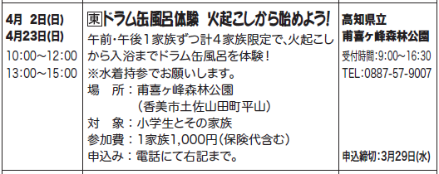
開催日と(曜日)↓ |  | タイトル （20文字以内） |  |  | この催しへの↓｢お申込･お問い合せ｣ |  | ※ | 開催場所が東部地区という意味です。
 |  | 内 容 （63文字以内） ※簡潔に お願いします |  |  | 団体名
 |  |  |  |  | （担当名） 掲載する場合
 |  |  |  |  | 受付時間 (何の時間かも明記）
 |  | 開催場所 ※簡潔に(住所)
 |  |  |  |  | 電話番号
 |  | 対 象 |  |  | ※郵便番号 住所 | 〒
開催時間 ↓ |  | 定 員
 |  | 参 加 費／ 入 館 料など 金額以外も明記 |  |  | ※メール
 |  |  |  |  | 休館日など （受付対象 期間中の）
 |  | 申込み方法 ※簡潔に
 |  |  |  |  | 申込締切日

★もう一度、間違いがないかご確認の上、送信してください！！ |  |  |  | ★送り先 E-mail ： waiwai@shiminkaigi.org |  |  |  |  |  |  |  |  |  |  | ※団体名以外の“こども”の表記はひらがなで統一します。 |  |  |  |  | ※電話番号の掲載は必須
校了までのＮＰＯ高知市民会議との連絡用
情報提供団体名 |  |  |  |  | 電話番号 |  | 例② | 校了までのＮＰＯ高知市民会議との連絡用 |  |  |  |  |  |  | 例③ | 校了までのＮＰＯ高知市民会議との連絡用
校了までのご担当者名 |  |  | ← 必ずご記入ください → |  | FAXまたは ﾒｰﾙｱﾄﾞﾚｽ |  | → | 情報提供団体名 | 横倉山自然の森博物館 |  |  |  | 電話番号 | ０８８９－○○－●●●● |  | 情報提供団体名 | NPO法人土佐山アカデミー |  |  | 電話番号 | ０８８－○○○－●●●●
↓開催日の近い催しから（日付）順にご記入ください。 |  |  |  | ※運営協議会にて承認されている団体名のみ ↓ |  |  |  | 校了までのご担当者名 | ○○ ○○○ |  | ← 必ずご記入ください → |  | FAXまたは ﾒｰﾙｱﾄﾞﾚｽ | ０８８９－○○－○○○○ |  | 校了までのご担当者名 | ○○ ○○○ |  | ← 必ずご記入ください → | FAXまたは ﾒｰﾙｱﾄﾞﾚｽ | ０８８－○○○－○○○○

開催日と(曜日)↓ |  | タイトル （20文字以内） |  |  | この催しへの↓｢お申込･お問い合せ｣ |  |  | 開催日と(曜日)↓ | タイトル （20文字以内） | 横倉山の絶滅危惧種を守る取り組み |  |  | この催しへの↓｢お申込･お問い合せ｣ |  |  | 開催日と(曜日)↓ | タイトル （20文字以内） | こどもだけキャンプ2022〜夏休みの巻〜 |  | この催しへの↓｢お申込･お問い合せ｣
 |  | 内 容 （63文字以内） ※簡潔に お願いします |  |  | 団体名 |  |  | 5月1日(日) | 内 容 （63文字以内） ※簡潔に お願いします | 自然観察会です。横倉山の空池へ行って、高知県が行っている貴重な植物を守る取り組みと、ニホンジカについて紹介します。 |  |  | 団体名 | 横倉山自然の森博物館 |  | 8月1日(月)14:00〜 | 内 容 （63文字以内） ※簡潔に お願いします | 日常と親元を離れ、遊びながら学ぶ2泊3日。JALの客室乗務員と一緒に、コミュニケーション力や自己管理能力などを身につけます。 |  | 団体名 | NPO法人土佐山アカデミー
 |  |  |  |  | （担当名） 掲載する場合 |  |  |  |  |  |  |  | （担当名） 掲載する場合 |  |  | 8月3日(水)14:00 |  |  |  | （担当名） 掲載する場合
 |  |  |  |  | 受付時間 (何の時間かも明記） |  |  |  |  |  |  |  | 受付時間 (何の時間かも明記） | 受付時間：9：00～17：00 |  |  |  |  |  | 受付時間 (何の時間かも明記） | お問合せ：9：00～18：00
 |  | 開催場所 ※簡潔に(住所) |  |  |  |  |  |  | 開催場所 ※簡潔に(住所) | 横倉山自然の森博物館（集合場所） |  |  |  |  |  |  | 開催場所 ※簡潔に(住所) | 高知市工石山青少年の家
 |  |  |  |  | 電話番号 |  |  |  |  | （高岡郡越知町越知丙737-12） |  |  | 電話番号 | 0889-26-1060 |  |  |  | （高知市土佐山高川1898-33） |  | 電話番号 | 088-895-2033
 |  | 対 象 |  |  | ※郵便番号 住所 | 〒 |  |  | 対 象 | 小学生以上 ※小学生は保護者同伴 |  |  | ※郵便番号 住所 | 〒 |  |  | 対 象 | 小学4年生〜中学3年生 |  | ※郵便番号 住所 | 〒
開催時間 ↓ |  | 定 員 |  |  |  |  |  | 開催時間 ↓ | 定 員 | 15名（先着） |  |  |  |  |  | 開催時間 ↓ | 定 員 | 先着10名(最少催行人数6名)
 |  | 参 加 費／ 入 館 料など 金額以外も明記 |  |  | ※メール |  |  | 9：30～14：30 | 参 加 費／ 入 館 料など 金額以外も明記 | 入館料（小・中学生200円 |  |  | ※メール |  |  |  | 参 加 費／ 入 館 料など 金額以外も明記 | 参加費：10,000円 |  | ※メール | contact@tosayama.org
 |  |  |  |  | 休館日など （受付対象 期間中の） |  |  |  |  | 高校・大学生400円 大人500円） |  |  | 休館日など （受付対象 期間中の） | 休館日：月曜日 |  |  |  |  |  | 休館日など （受付対象 期間中の） | 不定休
 |  | 申込み方法 ※簡潔に |  |  |  |  |  |  | 申込み方法 ※簡潔に | 4月1日(金)～電話で申し込み |  |  |  | 祝日の場合翌日 |  |  | 申込み方法 ※簡潔に | HPの申込みフォームまたはメールのいずれか
 |  |  |  |  | 申込締切日 |  |  |  |  |  |  |  | 申込締切日 | 4月30日(土) |  |  |  |  |  | 申込締切日 | 7月27日(水)

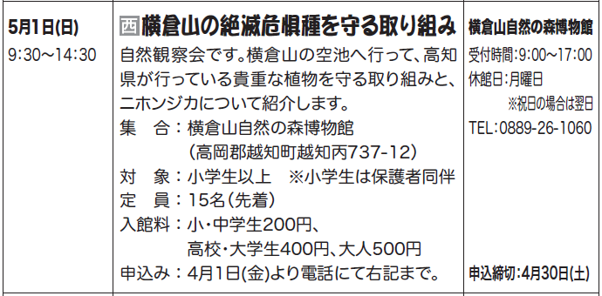
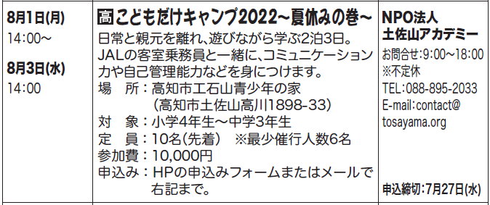
開催日と(曜日)↓ |  | タイトル （20文字以内） |  |  | この催しへの↓｢お申込･お問い合せ｣ |  | ※ | 開催場所が西部地区という意味です。 |  |  |  |  |  |  | ※ | 開催場所が高知市という意味です。
 |  | 内 容 （63文字以内） ※簡潔に お願いします |  |  | 団体名
 |  |  |  |  | （担当名） 掲載する場合
 |  |  |  |  | 受付時間 (何の時間かも明記）
 |  | 開催場所 ※簡潔に(住所)
 |  |  |  |  | 電話番号
 |  | 対 象 |  |  | ※郵便番号 住所 | 〒
開催時間 ↓ |  | 定 員
 |  | 参 加 費／ 入 館 料など 金額以外も明記 |  |  | ※メール
 |  |  |  |  | 休館日など （受付対象 期間中の）
 |  | 申込み方法 ※簡潔に
 |  |  |  |  | 申込締切日

開催日と(曜日)↓ |  | タイトル （20文字以内） |  |  | この催しへの↓｢お申込･お問い合せ｣
 |  | 内 容 （63文字以内） ※簡潔に お願いします |  |  | 団体名
 |  |  |  |  | （担当名） 掲載する場合
 |  |  |  |  | 受付時間 (何の時間かも明記）
 |  | 開催場所 ※簡潔に(住所)
 |  |  |  |  | 電話番号
 |  | 対 象 |  |  | ※郵便番号 住所 | 〒
開催時間 ↓ |  | 定 員
 |  | 参 加 費／ 入 館 料など 金額以外も明記 |  |  | ※メール
 |  |  |  |  | 休館日など （受付対象 期間中の）
 |  | 申込み方法 ※簡潔に
 |  |  |  |  | 申込締切日

